Соль
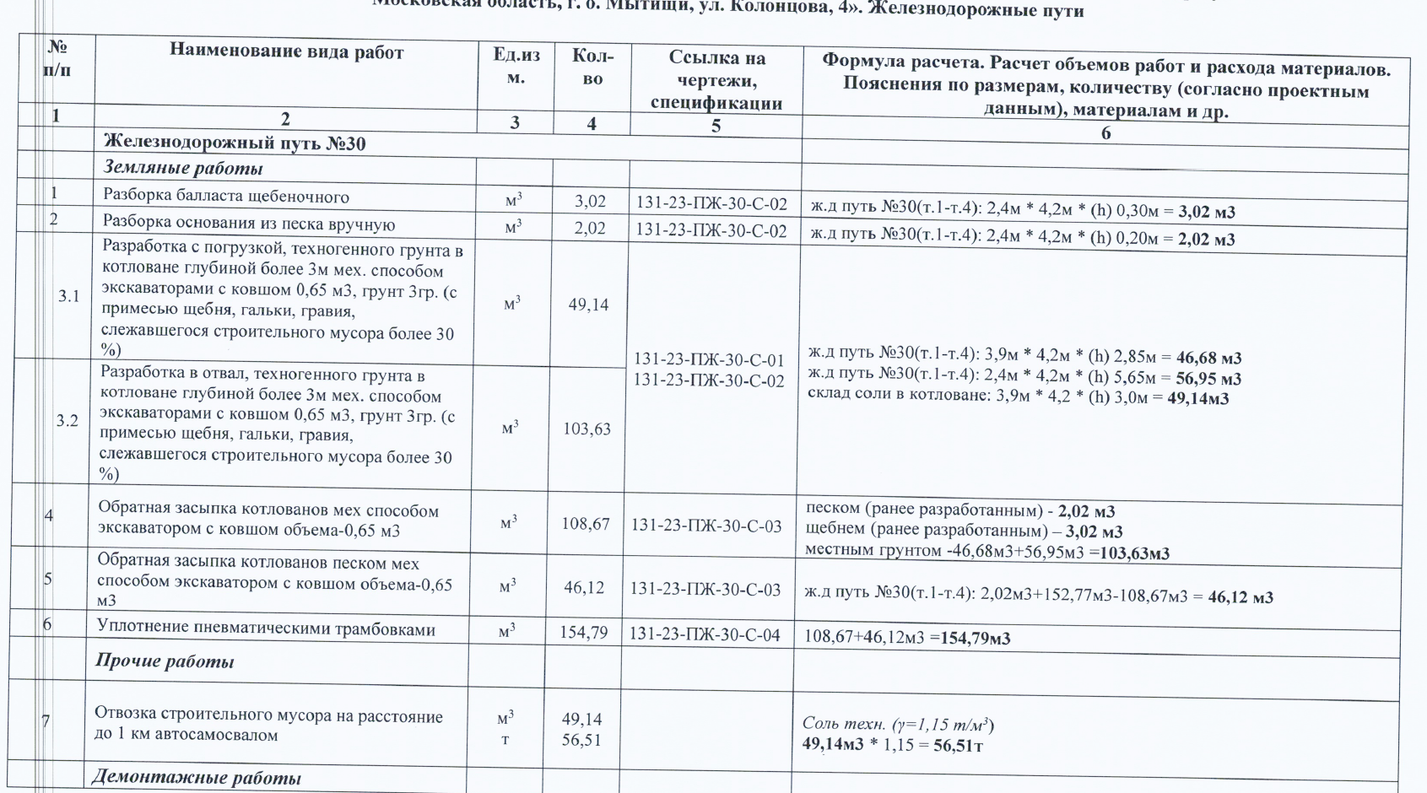
№ п/п | Наименование материалов | Ед.изм | Кол-во | ООО "ЭлектроЭнергетика" |  |  |  |  |  |  |  | Кол-во | ООО "ЭлектроЭнергетика"

 |  |  |  | Стоимость работ |  |  | Стоимость материалов |  |  | Всего |  |  | Стоимость работ |  |  | Стоимость материалов |  |  | Всего
 |  |  |  | Цена за единицу без НДС | ИТОГО без НДС | ИТОГО с НДС | Цена за единицу без НДС | ИТОГО без НДС | ИТОГО с НДС | без НДС | с НДС |  | Цена за единицу без НДС | ИТОГО без НДС | ИТОГО с НДС | Цена за единицу без НДС | ИТОГО без НДС | ИТОГО с НДС | без НДС | с НДС
1 | 2 | 3 | 4 | 5 | 6 | 7 |  |  |  |  |  | 4 | 5 | 6 | 7
 | 131-23-ПЖ-30
 | Железнодорожный путь №30
 | Земляные работы
1 | Разборка балласта щебеночного | м3 | 3.02 | 1,421.01 | 4,291.45 | 5,149.74 |  |  |  | 4,291.45 | 5,149.74 | 3.02 | 1,421.01 | 4,291.45 | 5,149.74 |  |  |  | 4,291.45 | 5,149.74
2 | Разработка основания из песка | м3 | 2.02 | 1,688.15 | 3,410.06 | 4,092.07 |  |  |  | 3,410.06 | 4,092.07 | 2.02 | 1,688.15 | 3,410.06 | 4,092.07 |  |  |  | 3,410.06 | 4,092.07
3 | Уплотнение грунта пневматическими трамбовками | м3 | 154.79 | 188.10 | 29,116.00 | 34,939.20 |  |  |  | 29,116.00 | 34,939.20 | 154.79 | 188.10 | 29,116.00 | 34,939.20 |  |  |  | 29,116.00 | 34,939.20
 | Демонтажные работы |  |  |  |  |  |  |  |  |  |  |  |  | - | - |  |  |  | - | -
4 | Расшивка шпал деревянных (скрепление) (с сохранением материала) | к-т | 10 | 640.96 | 6,409.60 | 7,691.52 |  |  |  | 6,409.60 | 7,691.52 | 10 | 640.96 | 6,409.60 | 7,691.52 |  |  |  | 6,409.60 | 7,691.52
5 | Демонтаж шпал деревянных (5м) (с сохранением материала) | шт. | 10 | 750.00 | 7,500.00 | 9,000.00 |  |  |  | 7,500.00 | 9,000.00 | 10 | 750.00 | 7,500.00 | 9,000.00 |  |  |  | 7,500.00 | 9,000.00
 | Устройство оснований под ж/д пути |  |  |  |  |  |  |  |  |  |  |  |  | - | - |  |  |  | - | -
6 | Устройство разделяющей прослойки из геотекстиля | м2 | 20.0 | 183.58 | 3,671.60 | 4,405.92 |  |  |  | 3,671.60 | 4,405.92 | 20.0 | 183.58 | 3,671.60 | 4,405.92 |  |  |  | 3,671.60 | 4,405.92
 | Геотекстиль | м2 | 22.0 |  |  |  | 153.33 | 3,373.26 | 4,047.91 | 3,373.26 | 4,047.91 | 22.0 |  | - | - | 153.33 | 3,373.26 | 4,047.91 | 3,373.26 | 4,047.91
7 | Устройство подстилающих и выравнивающих слоев оснований из щебня | м3 | 6.0 | 1,421.01 | 8,526.06 | 10,231.27 |  |  |  | 8,526.06 | 10,231.27 | 6.0 | 1,421.01 | 8,526.06 | 10,231.27 |  |  |  | 8,526.06 | 10,231.27
 | Щебень балластный кат.2 (материал Заказчика) | м3 | 7.56 |  |  |  |  | - | - | - | - | 7.56 |  | - | - |  | - | - | - | -
 | Устройство верхнего строения пути |  |  |  |  |  |  |  |  |  |  |  |  | - | - |  |  |  | - | -
8 | Монтаж деревянных шпал с комплектом скреплений (эпюра шпал 1840шт/км) (5м) (ранее демонтированные) | шт. | 10 | 2,076.00 | 20,760.00 | 24,912.00 |  |  |  | 20,760.00 | 24,912.00 | 10 | 2,076.00 | 20,760.00 | 24,912.00 |  |  |  | 20,760.00 | 24,912.00
 | Рихтовка, выправка и балластировка путей |  |  |  |  |  |  |  |  |  |  |  |  | - | - |  |  |  | - | -
9 | Рихтовка пути | м | 12.50 | 3,990.00 | 49,875.00 | 59,850.00 |  |  |  | 49,875.00 | 59,850.00 | 12.50 | 1,500.00 | 18,750.00 | 22,500.00 |  |  |  | 18,750.00 | 22,500.00
10 | Балластировка пути | м3 | 2.01 | 1,421.01 | 2,856.23 | 3,427.48 |  |  |  | 2,856.23 | 3,427.48 | 2.01 | 1,421.01 | 2,856.23 | 3,427.48 |  |  |  | 2,856.23 | 3,427.48
 | Щебень балластный кат.2 (материал Заказчика) | м3 | 2.35 |  |  |  |  | - | - | - | - | 2.35 |  | - | - |  | - | - | - | -
11 | Выправочно-отделочные работы и окончательная выправка пути, балласт щебеночный (12,5м) | м3 | 0.50 | 1,377.41 | 688.71 | 826.45 |  |  |  | 688.71 | 826.45 | 0.50 | 1,377.41 | 688.71 | 826.45 |  |  |  | 688.71 | 826.45
 | Щебень балластный кат.2 (материал Заказчика) | м3 | 0.59 |  |  |  |  | - | - | - | - | 0.59 |  | - | - |  | - | - | - | -
Итого |  |  |  |  | 137,104.71 | 164,525.65 |  | 3,373.26 | 4,047.91 | 140,477.97 | 168,573.56 |  |  | 105,979.71 | 127,175.65 | 153.33 | 3,373.26 | 4,047.91 | 109,352.97 | 131,223.56

 |  |  |  |  |  |  |  |  |  |  |  |  |  |  |  |  |  |  |  | 241,300.86
 |  |  |  |  |  |  |  |  |  |  |  |  |  |  |  |  |  |  |  | 1.84
 | Закрыто КИК |  | 241,300.86

 |  |  | 0.70

